20260300
■FFRB Phase 2 - Base |  | 凡例） | 輪ゴム | 2026-04-06
 |  |  |  | tamasub

糸(PE)
ロッド

ステンレス板（※）

 | ※ 必要に応じでペットボトルなどを重石として利用し、固定。

■FRB Phase 2 - Impulse [輪ゴム３段階インパルス装置 V2] |  |  |  | 2026-04-05
 |  | 凡例） | 輪ゴム | tamasub

ロッド
糸(PE)

ステンレス板

結束バンド
①-1
①-2
①-3
②-1
②-2
②-2

右手 人差指用
ステンレス版 位置変更
により振動特性変化
右手首装着位置変更により
振動時間特性変化

結束バンド
歯で軽く挟む
(強度注意。
■FRB Phase 2 - Experience層（体験層）- FRB擦り試験（Surface Response Test）拡張版（筆者体験例）（Draft版） |  |  |  | 2026-04-06
 |  |  |  | tamasub
歯が折れるなどのリスクが想定される為、
現時点、ガイドラインとしては 筆者体験例 の
扱いに留める。
（本体験を推奨はしない）

糸(PE) 約50cm

ロッド

ステンレス板

FRB実践ガイド（Draft版）
■FRB Phase 2 Experience層（体験層）Experience Base |  | 凡例） | 輪ゴム

クリアファイル
メガホン
トップガイドに糸を直結(※1)
耳

ロッド

糸(PE)
左手でロッドとメガホンを持つ

指で弾く
ステンレス板（※2）

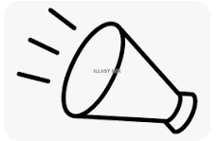

椅子の足等に括り付ける。(※1)

 | ※1：フック・スナップ等を利用すると脱着が簡単になる。 |  |  | 2026-04-06
 | ※2：必要に応じでペットボトルなどを重石として利用し、固定。 |  |  | tamasub

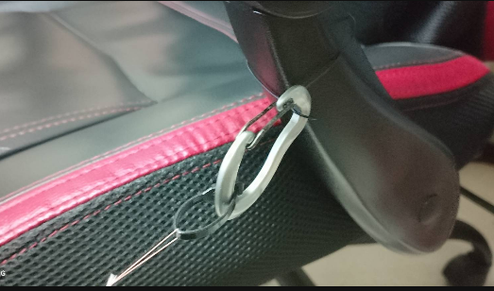
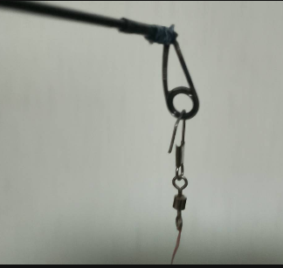
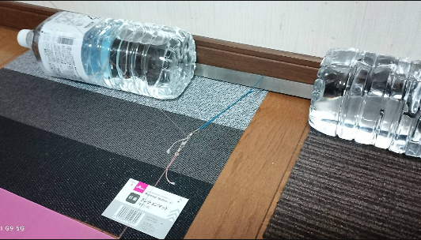


百均A4クリアファイルを丸めて、セロハンテープで止めただけの、メガホン。両端はカットして形調整。
長さ：約29cm
耳側口径：約5cm
グリイプ側口径：約8mm

